Sheet1
현상 | F/W download Fail
원인 | D1 Diode 방향이 반대로 실장되어 있음.
 | Diode가 PL상의 Part와 상이함.
 | V3.0때도 금번과 같은 Diode가 들어가 있음.
확인 요청 | 현재 실장되어 있는 Part 특성 확인 필요함.
 | 사용된 Part Number 및 Datasheet 요청
 | 현재 실장된 Part와 PCB Land pattern이 다름.

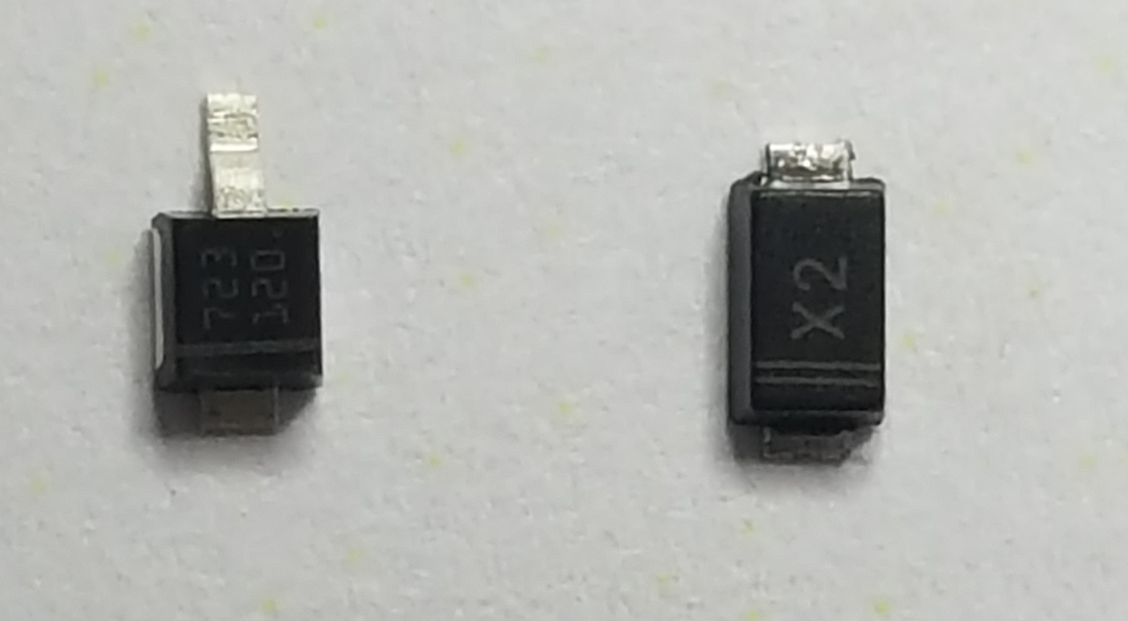
STPS120M
PL의 Part
V3.0, V4.0에서
실장된 part

